P1～3
 | １ 地 区 別 人 口 と 世 帯
 | ←表紙へ |  |  |  |  |  |  |  |  |  |  |  |  |  | 地区別町丁字別人口と世帯(P4～P8)へ→
 |  |  |  |  |  |  |  |  |  |  |  |  |  |  |  |  |  |  |  |  | 令和2年2月1日現在
 |  | 区・地区名 |  |  | 世帯数 |  |  | 人 口 |  |  |  |  |  |  |  | 前月差引 人口増減 | 人口密度 (人/ｋ㎡） |  | 人口分布 （％）
 |  |  |  |  |  |  |  | 総 数 |  |  | 男 |  | 女
 |  | 総 数 |  |  | 327,733 |  |  | 722,552 |  |  | 361,275 |  | 361,277 |  |  | -244 | 2,197 |  | 100.0
 |  | 緑 区 |  |  | 74,060 |  |  | 170,365 |  |  | 85,660 |  | 84,705 |  |  | -99 | 671 |  | 23.6
 |  | 中 央 区 |  |  | 123,125 |  |  | 272,132 |  |  | 136,711 |  | 135,421 |  |  | -96 | 7,381 |  | 37.7
 |  | 南 区 |  |  | 130,548 |  |  | 280,055 |  |  | 138,904 |  | 141,151 |  |  | -49 | 7,349 |  | 38.8

 |  | 緑 区 |  |  | 74,060 |  |  | 170,365 |  |  | 85,660 |  | 84,705 |  |  | -99 | 671 |  | 100.0 | (23.6)
 |  |  | 橋本地区 |  | 34,650 |  |  | 73,566 |  |  | 37,166 |  | 36,400 |  |  | -85 | 9,492 |  | 43.2 | (10.2)
 |  |  | 大沢地区 |  | 13,244 |  |  | 33,053 |  |  | 16,564 |  | 16,489 |  |  | 63 | 4,338 |  | 19.4 | (4.6)
 |  |  | 城山地区 |  | 9,625 |  |  | 23,198 |  |  | 11,567 |  | 11,631 |  |  | -13 | 1,165 |  | 13.6 | (3.2)
 |  |  | 津久井地区 |  | 10,069 |  |  | 24,153 |  |  | 12,123 |  | 12,030 |  |  | -40 | 198 |  | 14.2 | (3.3)
 |  |  | 相模湖地区 |  | 3,234 |  |  | 7,875 |  |  | 4,013 |  | 3,862 |  |  | -17 | 249 |  | 4.6 | (1.1)
 |  |  | 藤野地区 |  | 3,238 |  |  | 8,520 |  |  | 4,227 |  | 4,293 |  |  | -7 | 131 |  | 5.0 | (1.2)
 |  | 中 央 区 |  |  | 123,125 |  |  | 272,132 |  |  | 136,711 |  | 135,421 |  |  | -96 | 7,381 |  | 100.0 | (37.7)
 |  |  | 小山地区 |  | 9,943 |  |  | 20,763 |  |  | 10,534 |  | 10,229 |  |  | 8 | 5,800 |  | 7.6 | (2.9)
 |  |  | 清新地区 |  | 14,932 |  |  | 30,520 |  |  | 15,617 |  | 14,903 |  |  | 41 | 10,784 |  | 11.2 | (4.2)
 |  |  | 横山地区 |  | 6,039 |  |  | 14,500 |  |  | 7,190 |  | 7,310 |  |  | -31 | 7,967 |  | 5.3 | (2.0)
 |  |  | 中央地区 |  | 18,089 |  |  | 35,953 |  |  | 17,983 |  | 17,970 |  |  | 58 | 10,482 |  | 13.2 | (5.0)
 |  |  | 星が丘地区 |  | 7,904 |  |  | 17,569 |  |  | 8,738 |  | 8,831 |  |  | 9 | 12,640 |  | 6.5 | (2.4)
 |  |  | 光が丘地区 |  | 11,018 |  |  | 26,307 |  |  | 12,953 |  | 13,354 |  |  | -25 | 10,608 |  | 9.7 | (3.6)
 |  |  | 大野北地区 |  | 29,474 |  |  | 62,958 |  |  | 31,606 |  | 31,352 |  |  | -133 | 9,761 |  | 23.1 | (8.7)
 |  |  | 田名地区 |  | 12,021 |  |  | 30,183 |  |  | 15,327 |  | 14,856 |  |  | -11 | 3,118 |  | 11.1 | (4.2)
 |  |  | 上溝地区 |  | 13,705 |  |  | 33,379 |  |  | 16,763 |  | 16,616 |  |  | -12 | 6,407 |  | 12.3 | (4.6)
 |  | 南 区 |  |  | 130,548 |  |  | 280,055 |  |  | 138,904 |  | 141,151 |  |  | -49 | 7,349 |  | 100.0 | (38.8)
 |  |  | 大野中地区 |  | 27,358 |  |  | 63,255 |  |  | 31,332 |  | 31,923 |  |  | 11 | 7,887 |  | 22.6 | (8.8)
 |  |  | 大野南地区 |  | 38,419 |  |  | 79,373 |  |  | 39,340 |  | 40,033 |  |  | -2 | 14,458 |  | 28.3 | (11.0)
 |  |  | 麻溝地区 |  | 7,113 |  |  | 18,256 |  |  | 9,108 |  | 9,148 |  |  | -22 | 2,232 |  | 6.5 | (2.5)
 |  |  | 新磯地区 |  | 5,162 |  |  | 13,256 |  |  | 6,710 |  | 6,546 |  |  | -23 | 2,198 |  | 4.7 | (1.8)
 |  |  | 相模台地区 |  | 22,211 |  |  | 45,258 |  |  | 22,451 |  | 22,807 |  |  | 0 | 7,940 |  | 16.2 | (6.3)
 |  |  | 相武台地区 |  | 9,591 |  |  | 19,190 |  |  | 9,460 |  | 9,730 |  |  | 6 | 11,157 |  | 6.9 | (2.7)
 |  |  | 東林地区 |  | 20,694 |  |  | 41,467 |  |  | 20,503 |  | 20,964 |  |  | -19 | 13,962 |  | 14.8 | (5.7)
 |  | （注） (１) 人口密度は平成31年4月1日現在の市面積を基に算出したものである。
 |  | (2) 世帯数と人口は平成27年国勢調査の確定数を基礎とし、以後、毎月の住民基本台帳の増減を加減して
 |  | 推計したものである。
 |  | (3) 各地区の人口分布は区内における構成比を表している。なお、四捨五入したため合計が一致しない場合がある。

－ 前 月 中 の 人 口 異 動 状 況 －

 | 《 | 1月中の減少人口： |  |  |  | -244 |  | 人 |  | 1月中の自然減： |  |  | -290 |  | 人 |  | 1月中の社会増： |  |  | 46 |  | 人 | 》
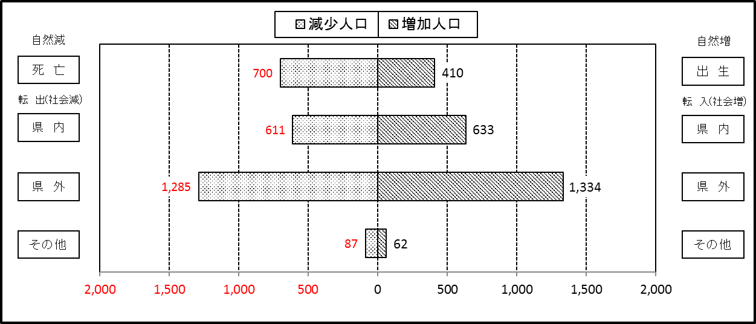

２ 人 口 異 動 状 況

 |  |  |  |  |  |  |  |  |  |  |  |  |  |  |  |  |  |  |  |  |  |  | 令和2年1月中
 |  |  |  | 人口増減 | 自 然 増 減 |  |  |  |  |  | 社 会 増 減 |  |  |  |  |  |  |  |  |  |  | 対前月 増減率(％)
 |  |  |  |  | 増 減 |  | 増 |  | 減 |  | 増 減 | 増 |  |  |  |  | 減
 |  |  |  |  |  |  | 出 生 |  | 死 亡 |  |  | 転 入 |  | 市内異動 |  | 区内異動 | 転 出 |  | 市内異動 | 区内異動
 |  |  |  |  |  |  |  |  |  |  |  |  |  | 他区から転入 |  | 他地区から転居 |  |  | 他区への転出 | 他地区への転居
総 数 |  |  |  | -244 | -290 |  | 410 |  | 700 |  | 46 | 2,029 |  | 387 |  | 1,070 | 1,983 |  | 387 | 1,070 |  | -0.03
緑 区 |  |  |  | -99 | -75 |  | 101 |  | 176 |  | -24 | 432 |  | 88 |  | 241 | 413 |  | 131 | 241 |  | -0.06
 | 橋本地区 |  |  | -85 | -12 |  | 57 |  | 69 |  | -73 | 238 |  | 43 |  | 102 | 244 |  | 85 | 127 |  | -0.12
 | 大沢地区 |  |  | 63 | -12 |  | 19 |  | 31 |  | 75 | 91 |  | 26 |  | 64 | 56 |  | 20 | 30 |  | 0.19
 | 城山地区 |  |  | -13 | -11 |  | 13 |  | 24 |  | -2 | 33 |  | 10 |  | 34 | 39 |  | 8 | 32 |  | -0.06
 | 津久井地区 |  |  | -40 | -23 |  | 9 |  | 32 |  | -17 | 38 |  | 9 |  | 27 | 41 |  | 14 | 36 |  | -0.17
 | 相模湖地区 |  |  | -17 | -13 |  | 0 |  | 13 |  | -4 | 13 |  | 0 |  | 5 | 15 |  | 2 | 5 |  | -0.22
 | 藤野地区 |  |  | -7 | -4 |  | 3 |  | 7 |  | -3 | 19 |  | 0 |  | 9 | 18 |  | 2 | 11 |  | -0.08
中 央 区 |  |  |  | -96 | -145 |  | 121 |  | 266 |  | 49 | 728 |  | 199 |  | 404 | 722 |  | 156 | 404 |  | -0.04
 | 小山など6地区 |  |  | 60 | -60 |  | 73 |  | 133 |  | 120 | 410 |  | 132 |  | 232 | 328 |  | 82 | 244 |  | 0.04
 | 大野北地区 |  |  | -133 | -32 |  | 24 |  | 56 |  | -101 | 174 |  | 32 |  | 86 | 258 |  | 31 | 104 |  | -0.21
 | 田名地区 |  |  | -11 | -30 |  | 8 |  | 38 |  | 19 | 70 |  | 21 |  | 25 | 53 |  | 20 | 24 |  | -0.04
 | 上溝地区 |  |  | -12 | -23 |  | 16 |  | 39 |  | 11 | 74 |  | 14 |  | 61 | 83 |  | 23 | 32 |  | -0.04
南 区 |  |  |  | -49 | -70 |  | 188 |  | 258 |  | 21 | 869 |  | 100 |  | 425 | 848 |  | 100 | 425 |  | -0.02
 | 大野中地区 |  |  | 11 | -15 |  | 49 |  | 64 |  | 26 | 180 |  | 35 |  | 80 | 158 |  | 31 | 80 |  | 0.02
 | 大野南地区 |  |  | -2 | 6 |  | 56 |  | 50 |  | -8 | 272 |  | 20 |  | 127 | 250 |  | 17 | 160 |  | 0.00
 | 麻溝地区 |  |  | -22 | -7 |  | 13 |  | 20 |  | -15 | 35 |  | 17 |  | 26 | 51 |  | 25 | 17 |  | -0.12
 | 新磯地区 |  |  | -23 | -7 |  | 6 |  | 13 |  | -16 | 21 |  | 1 |  | 10 | 26 |  | 6 | 16 |  | -0.17
 | 相模台地区 |  |  | 0 | -30 |  | 19 |  | 49 |  | 30 | 167 |  | 13 |  | 85 | 156 |  | 11 | 68 |  | 0.00
 | 相武台地区 |  |  | 6 | -5 |  | 14 |  | 19 |  | 11 | 67 |  | 2 |  | 34 | 66 |  | 2 | 24 |  | 0.03
 | 東林地区 |  |  | -19 | -12 |  | 31 |  | 43 |  | -7 | 127 |  | 12 |  | 63 | 141 |  | 8 | 60 |  | -0.05
 | （注） 中央区の小山など6地区とは、小山、清新、横山、中央、星が丘、光が丘の6地区である。

－ 地 区 別 人 口 異 動 状 況 －

 | 《 | 1月中の減少人口： |  |  |  | -244 |  | 人 |  | 1月中の自然減： |  |  | -290 |  | 人 |  | 1月中の社会増： |  |  | 46 |  | 人 | 》
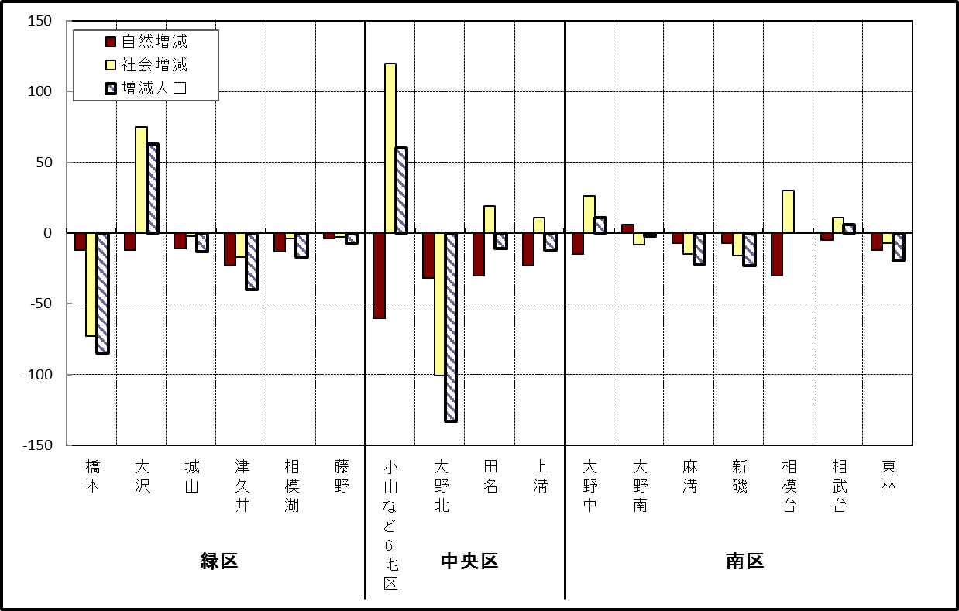

 | （注）小山など6地区とは、小山、清新、横山、中央、星が丘、光が丘の6地区である。

－ 年 間 人 口 異 動 状 況 －

 |  |  |  |  |  |  |  |  |  |  |  |  |  | 2019-02-01 |  |  |  | ～ | 令和2年1月31日
 |  |  |  | 人口増減 | 自 然 増 減 |  |  |  |  |  | 社 会 増 減
 |  |  |  |  | 増 減 |  | 増 |  | 減 |  | 増 減 | 増 |  |  |  |  | 減
 |  |  |  |  |  |  | 出 生 |  | 死 亡 |  |  | 転 入 |  | 市内異動 |  | 区内異動 | 転 出 |  | 市内異動 | 区内異動
 |  |  |  |  |  |  |  |  |  |  |  |  |  | 他区から転入 |  | 他地区から転居 |  |  | 他区への転出 | 他地区への転居
総 数 |  |  |  | 64 | -1,808 |  | 4,697 |  | 6,505 |  | 1,872 | 30,010 |  | 5,072 |  | 16,132 | 28,138 |  | 5,072 | 16,132
緑 区 |  |  |  | -1,119 | -667 |  | 988 |  | 1,655 |  | -452 | 5,867 |  | 1,271 |  | 3,357 | 6,039 |  | 1,551 | 3,357
 | 橋本地区 |  |  | -436 | 7 |  | 533 |  | 526 |  | -443 | 3,560 |  | 608 |  | 1,649 | 3,624 |  | 840 | 1,796
 | 大沢地区 |  |  | 38 | -83 |  | 199 |  | 282 |  | 121 | 791 |  | 389 |  | 549 | 782 |  | 361 | 465
 | 城山地区 |  |  | -77 | -118 |  | 129 |  | 247 |  | 41 | 591 |  | 145 |  | 630 | 629 |  | 163 | 533
 | 津久井地区 |  |  | -323 | -279 |  | 90 |  | 369 |  | -44 | 526 |  | 112 |  | 380 | 519 |  | 147 | 396
 | 相模湖地区 |  |  | -142 | -100 |  | 19 |  | 119 |  | -42 | 175 |  | 14 |  | 67 | 209 |  | 18 | 71
 | 藤野地区 |  |  | -179 | -94 |  | 18 |  | 112 |  | -85 | 224 |  | 3 |  | 82 | 276 |  | 22 | 96
中 央 区 |  |  |  | 293 | -666 |  | 1,756 |  | 2,422 |  | 959 | 10,400 |  | 2,437 |  | 6,570 | 9,746 |  | 2,132 | 6,570
 | 小山など6地区 |  |  | 197 | -382 |  | 906 |  | 1,288 |  | 579 | 5,593 |  | 1,394 |  | 4,112 | 5,208 |  | 1,155 | 4,157
 | 大野北地区 |  |  | 312 | 1 |  | 477 |  | 476 |  | 311 | 3,045 |  | 507 |  | 1,354 | 2,847 |  | 387 | 1,361
 | 田名地区 |  |  | -94 | -182 |  | 164 |  | 346 |  | 88 | 828 |  | 279 |  | 458 | 796 |  | 272 | 409
 | 上溝地区 |  |  | -122 | -103 |  | 209 |  | 312 |  | -19 | 934 |  | 257 |  | 646 | 895 |  | 318 | 643
南 区 |  |  |  | 890 | -475 |  | 1,953 |  | 2,428 |  | 1,365 | 13,743 |  | 1,364 |  | 6,205 | 12,353 |  | 1,389 | 6,205
 | 大野中地区 |  |  | -163 | -168 |  | 426 |  | 594 |  | 5 | 2,418 |  | 423 |  | 1,061 | 2,379 |  | 474 | 1,044
 | 大野南地区 |  |  | 826 | 198 |  | 692 |  | 494 |  | 628 | 4,743 |  | 236 |  | 1,896 | 4,038 |  | 272 | 1,937
 | 麻溝地区 |  |  | 113 | -46 |  | 117 |  | 163 |  | 159 | 673 |  | 324 |  | 253 | 632 |  | 225 | 234
 | 新磯地区 |  |  | 14 | -19 |  | 87 |  | 106 |  | 33 | 467 |  | 73 |  | 182 | 432 |  | 72 | 185
 | 相模台地区 |  |  | -106 | -234 |  | 238 |  | 472 |  | 128 | 2,226 |  | 158 |  | 1,223 | 1,973 |  | 166 | 1,340
 | 相武台地区 |  |  | -66 | -89 |  | 104 |  | 193 |  | 23 | 888 |  | 60 |  | 432 | 841 |  | 69 | 447
 | 東林地区 |  |  | 272 | -117 |  | 289 |  | 406 |  | 389 | 2,328 |  | 90 |  | 1,158 | 2,058 |  | 111 | 1,018
 | （注） 中央区の小山など6地区とは、小山、清新、横山、中央、星が丘、光が丘の6地区である。

－ 人 口 の 月 別 推 移 －

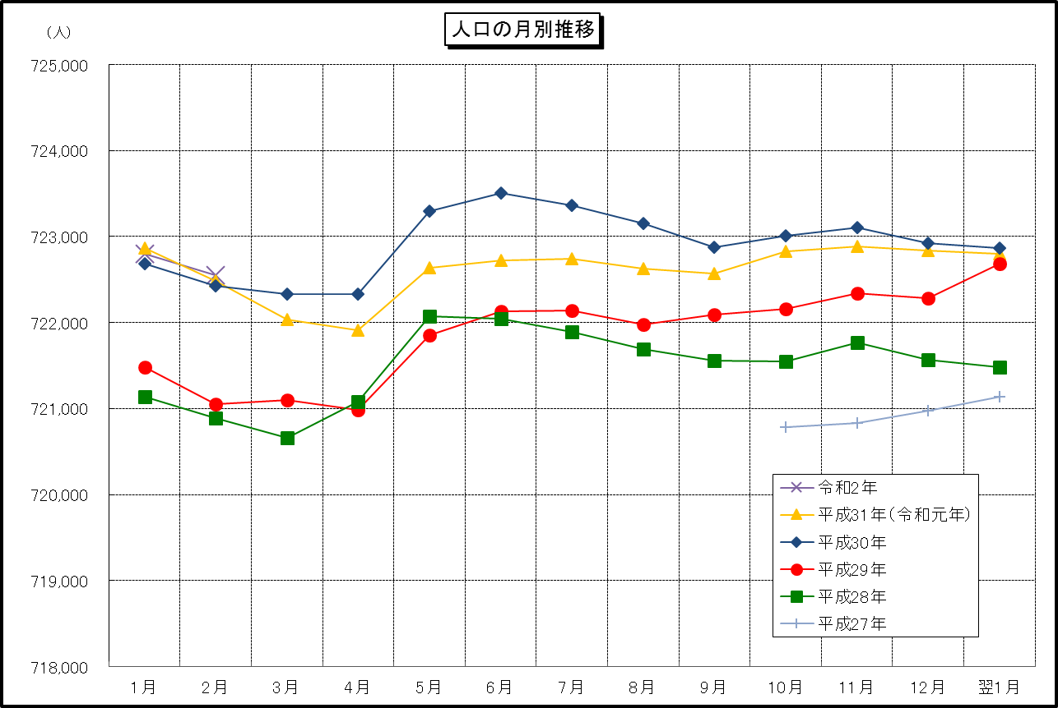

 | （注） (1) この表（折れ線グラフ）は毎月1日現在の市域での人口を表している。
 | (2) 平成27年10月1日現在からは、平成27年国勢調査結果に基づく推計人口である。

